Chi tiết địa chất
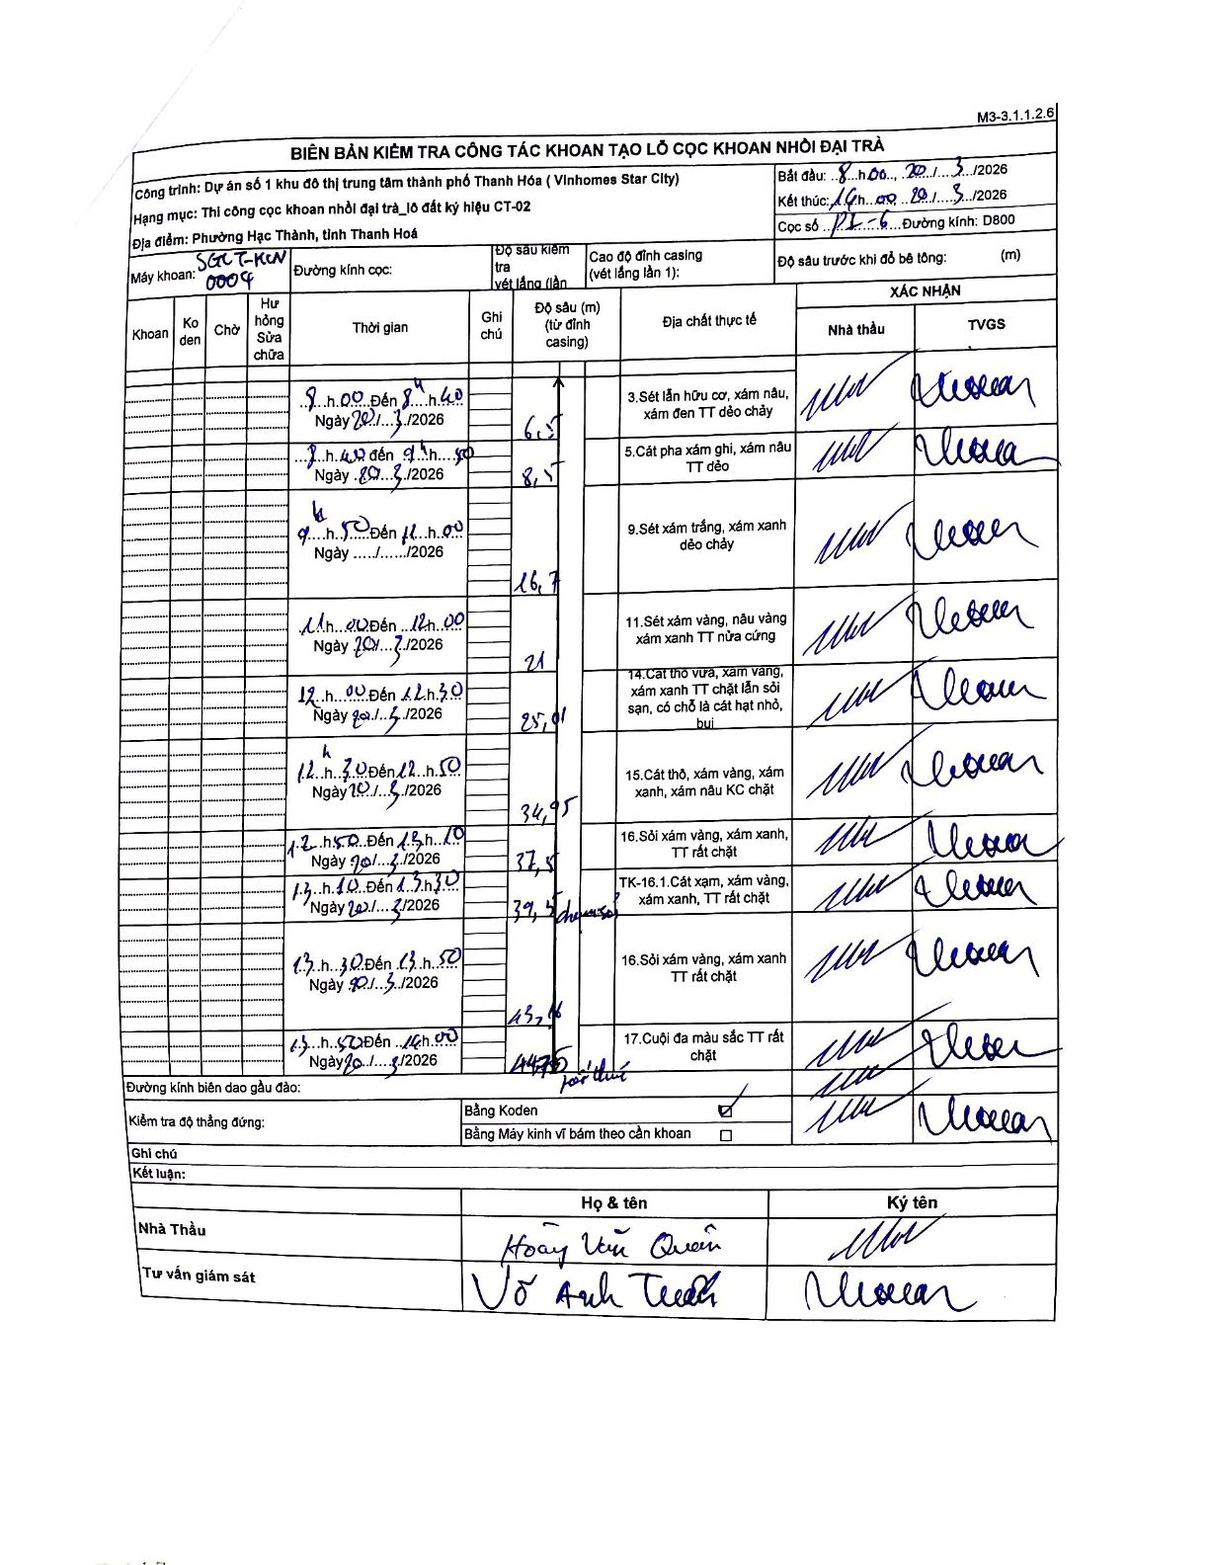
Dự án | Star City Thanh Hóa
Hạng mục | Thi công cọc khoan nhồi, tường vây cho các hạng mục_Lô CT-02
Tên bộ phận | Phường Hạc Thành, tỉnh Thanh Hoá
Số hiệu cọc | P1-6
Tên Máy khoan | SGCT-KCN0004
Đường kính | D800
Bắt đầu thi công | 08:00 20/03/2026
Kết thúc thi công | 14:00 20/03/2026

Địa chất TT | Đường kính | Mô tả lớp thiết kế | Từ (h) | Đến (h) | Cao độ từ | Cao độ đến | T.Gian (h) | Dài (m) | V (m/h) | Ghi chú
3 | D800 | Sét lẫn hữu cơ, xám nâu, xám đen TT dẻo chảy | 08:00 20/03/2026 | 08:40 20/03/2026 | 0 | -6.5 | 0.67 | 6.5 | 9.75
5 | D800 | Cát pha xám ghi, xám nâu TT dẻo | 08:40 20/03/2026 | 09:30 20/03/2026 | -6.5 | -8.5 | 0.83 | 2 | 2.4
9 | D800 | Sét xám trắng, xám xanh dẻo chảy | 09:30 20/03/2026 | 11:00 20/03/2026 | -8.5 | -16.7 | 1.5 | 8.2 | 5.47
11 | D800 | Sét xám vàng, nâu vàng xám xanh TT nửa cứng | 11:20 20/03/2026 | 12:00 20/03/2026 | -16.7 | -21 | 0.67 | 4.3 | 6.45
14 | D800 | Cát thô vừa, xám vàng, xám xanh TT chặt lẫn sỏi sạn, có chỗ là cát hạt nhỏ, bụi | 12:00 20/03/2026 | 12:30 20/03/2026 | -21 | -25.01 | 0.5 | 4.01 | 8.02
15 | D800 | Cát thô, xám vàng, xám xanh, xám nâu KC chặt | 12:30 20/03/2026 | 12:50 20/03/2026 | -25.01 | -34.95 | 0.33 | 9.94 | 29.82
16 | D800 | Sỏi xám vàng, xám xanh, TT rất chặt | 12:50 20/03/2026 | 13:10 20/03/2026 | -34.95 | -37.5 | 0.33 | 2.55 | 7.65
8 | D800 | TK-16.1.Cát xám, xám vàng, xám xanh, TT rất chặt | 13:10 20/03/2026 | 13:30 20/03/2026 | -37.5 | -39.5 | 0.33 | 2 | 6
16 | D800 | Sỏi xám vàng, xám xanh TT rất chặt | 13:30 20/03/2026 | 13:50 20/03/2026 | -39.5 | -43.16 | 0.33 | 3.66 | 10.98
17 | D800 | Cuội đa màu sắc TT rất chặt | 13:50 20/03/2026 | 14:00 20/03/2026 | -43.16 | -44.75 | 0.17 | 1.59 | 9.54

ẢNH BIÊN BẢN GỐC

